システム構成
構成図：

委託サーバー１（Linux）
Tomcat8
JSP/Java8
①給料参照機能
②勤怠入力機能

③交通費入力
④給料計算機能

端末

委託サーバー２（Windows Server）

MySQL8.X

IIS-10
③請求書作成機能
asp/.net(4.8)

⑤自動請求機能

機能リスト
 | No | 機能名 | 機能概要 | 状況
 | 1 | 給料参照 | 一般ユーザーは、当月以前の給料明細を参照する機能 | ほぼ完了
 | 2 | 勤怠入力 | 月ごと、一般ユーザーは当月分の勤務時間を入力およびアップロード機能
 | 3 | 交通費入力 | 月ごと、一般ユーザーは当月分の勤務時間を入力およびアップロード機能
 | 4 | 給料計算 | 月ごと、勤務時間と交通費を入力後給料を自動算出機能。管理者権限者のみ利用可能
 | 5 | 自動請求 | 月ごと、勤務時間と交通費を入力後給料を自動請求機能。管理者権限のみ利用可能。 | 基本設計完了

ログイン
プロジェクト： |  |  |  |  | 社内管理システム |  |  | 年月日： | 2019/9/24
機能ID： |  |  |  |  | P001 | 機能名称： | ログイン | 作成者：
画面：

ソフトテク株式会社
社内管理システム
社員ID：
１２３４５
ログイン

機能
 | １）ログインボタンを押すと、システムにログインができる
 | ２）社員は下記権限を付ける
 |  | 一般社員/経理担当/管理者

DB

社員テーブル

 |  | 社員：
 |  |  | ・社員ID
 |  |  | ・氏名
 |  |  | ・性別
 |  |  | ・生年月日
 |  |  | ・年齢
 |  |  | ・入社年月日
 |  |  | ・住民（郵便番号）
 |  |  | ・住所
 |  |  | ・電話
 |  |  | ・備考
 |  |  | ・所属部署
 |  |  | ・権限
 |  |  |  | １：一般社員
 |  |  |  | ２：経理担当
 |  |  |  | ３：管理者

オフィス画面
プロジェクト： |  |  | 社内管理システム |  |  |  | 年月日： | 2019/9/24
機能ID： |  |  | P002 | 機能名称： | オフィス画面(権限付け） |  | 作成者：
画面： |  |  |  |  |  | テーブル：
機能：
 |  |  |  |  |  |  | ・機能種類テーブル
給料管理
 |  |  |  |  |  |  | ・給料明細

稼働時間
交通費
機能詳細領域
 |  |  |  |  |  |  | ・交通機関
 |  |  |  |  |  |  | ・請求情報

社員リスト

只今の日時

機能
 | １）一般ユーザーの場合、下記機能ができる
 |  | ・給料参照
 |  | ・稼働時間入力
 |  | ・交通費入力
 |  | ・社員リスト参照

 | 2)経理/管理者権限の場合
 |  | ・給料計算
 |  | ・稼働時間確認
 |  | ・交通費確認
 |  | ・社員リスト参照

年末更新
プロジェクト： |  |  |  | 社内管理システム |  |  | 年月日： | 2024/4/3
機能ID： |  |  |  | P0032 |  | 機能名称： | 作成者：
画面：
 | EMSM
 |  |  |  |  | 年末調整 共通
 |  | 2024
アップロード
アップロードした申請書をクリックすると、ダウンロードできる
 |  |  |  | ○○○等申告書兼所得金額調整控除申告書.pdf
 |  |  |  | ○○○等申告書兼所得金額調整控除申告書.pdf

過去分ダウンロードできない○○○等申告書兼所得金額調整控除申告書.pdf ○○○等申告書兼所得金額調整控除申告書.pdf
 |  | 2023
 |  |  | ○○○等申告書兼所得金額調整控除申告書.pdf
 |  |  | ○○○等申告書兼所得金額調整控除申告書.pdf

 |  |  |  |  | 年末調整 結果
 |  | 2024
 |  |  | ダウンロード：
 |  |  | Aさん：
アップロードした申請書をクリックすると、ダウンロードできる
 |  |  |  | ○○○等申告書兼所得金額調整控除申告書.pdf
 |  |  |  | ○○○等申告書兼所得金額調整控除申告書.pdf
 |  |  | Bさん：
 |  |  |  | ○○○等申告書兼所得金額調整控除申告書.pdf
 |  |  |  | ○○○等申告書兼所得金額調整控除申告書.pdf

アップロード

アップロードした申請書をクリックすると、ダウンロードできる
 |  |  | Aさん：
 |  |  |  | ○○○結果.pdf
 |  |  |  | 源泉徴収票.pdf

 | EMS
 |  |  |  |  | 年末調整 提出/結果
 |  | 2024
 |  |  | ダウンロード：
クリックすると、ダウンロードできる。結果出ったら、ダウンロードできない
 |  |  |  | ○○○等申告書兼所得金額調整控除申告書.pdf
 |  |  |  | ○○○等申告書兼所得金額調整控除申告書.pdf

アップロード
クリックすると、ダウンロードできる
結果出ったら、申請書のダウンロードができない。他の文書はいつでもできる
 |  |  |  | 記入済み○○○等申告書兼所得金額調整控除申告書.pdf
 |  |  |  | 記入済み○○○等申告書兼所得金額調整控除申告書.pdf
 |  |  |  | 海外送金証明書
 |  |  |  | 戸籍証明書
 |  |  |  | など

いつでもダウンロードできる。
 |  |  | 結果：
 |  |  |  | ○○○結果.pdf
 |  |  |  | 源泉徴収票.pdf

社員新規登録
プロジェクト： |  |  | 社内管理システム |  |  |  |  |  |  | 年月日： | 2024/4/3
機能ID： |  |  | P0032 |  |  |  | 機能名称： | 給料更新 |  | 作成者：
画面：

検索
新規
 | ID： | 手入力
 | 氏名： | 手入力

 |  |  |  |  | 下記新規登録時用
 | ID： | 自動採番
 | 氏名： | 手入力 |  |  | 新規登録時必要
 | パスワード |  | 手入力 |  | 新規登録時必要
 | 在籍ステータス |  | 手入力
 | 在籍タイプ |  | 手入力
 | 性別 |  | 手入力
 | 生年月日 |  | 手入力
 | 年齢 |  | 手入力
 | 入社年月日 |  | 手入力
 | 社齢 |  | 手入力
 | 郵便番号 |  | 手入力
 | 住所 |  | 手入力
 | 電話番号 |  | 手入力
 | 権限 |  | 手入力
 | メール |  | 手入力 |  | 新規登録時必要
 | 部門 |  | 手入力
登録
 | 個人番号 |  | 手入力

変更
 |  |  |  |  | 下記検索結果リスト
 | ID | 氏名 |  | 性別 |  | 住所 |  |  | メール
 | E0001 | 社員１ |  | 男性 |  | 東京都荒川区西日暮里 |  |  | XXX@it-softtech.co
 | ・・・
 | ・・・

機能
 | １）画面初期表示：検索条件（ID、または氏名）、検索ボタン、新規ボタン
 | ２）新規ボタン押下後、画面下部の情報が表示される。必要な内容だけを入力、登録する
 | ３）検索ボタン押下後検索結果リストが表示される。条件未入力の場合、全社員がリストされる。
 | ４）リストされた行の変更ボタンを押下後、新規登録と同じよう画面が開く入力及び登録する

DB
社員情報
社員情報
本画面

社員情報変更
プロジェクト： |  |  |  |  | 社内管理システム |  |  |  | 年月日： | 2021/11/10
機能ID： |  |  |  |  | P007 |  | 機能名称： | 社員情報変更 | 作成者：
画面：

 |  | 社員ID： |  |  |  | EXXX
 |  | メールアドレス： |  |  |  | gxsXXXXX
社員氏名
１２３４５
１２３４５
 |  | 社員氏名：
 |  | 郵便番号：
 |  | 住所：
１２３４５
 |  | 年齢：
 |  | 性別：
１２３４５
 |  | 個人番号：
１２３４５
 |  | 入社日：
 |  | 所属部門：
 |  | ・・・

更新

機能
 | １）プロジェクト：EMS
 | ２）機能、ログイン者自分情報を変更

DB
社員テーブル

 |  | 社員：
 |  |  | ・社員ID
 |  |  | ・氏名
 |  |  | ・性別
 |  |  | ・生年月日
 |  |  | ・年齢
 |  |  | ・入社年月日
 |  |  | ・住民（郵便番号）
 |  |  | ・住所
 |  |  | ・電話
 |  |  | ・備考
 |  |  | ・所属部署
 |  |  | ・権限
 |  |  |  | １：一般社員
 |  |  |  | ２：経理担当
 |  |  |  | ３：管理者

有給管理
プロジェクト： |  |  | 社内管理システム |  |  |  |  |  |  |  | 年月日： | 2024/4/3
機能ID： |  |  | P0032 |  |  |  |  | 機能名称： | 給料更新 |  | 作成者：
画面：

検索
 | ID： | 手入力
 | 氏名： | 手入力

 |  |  |  |  |  | 下記変更時用
 | 社員ID： |  |  | EXXX
 | メールアドレス： |  |  | gxsXXXXX

１２３４５
１２３４５
１２３４５
 | 年度
 | 総日数
 | 消化日数

登録

変更
 |  |  |  |  |  | 下記検索結果リスト
 | ID | 氏名 |  |  | 年度 |  | 総日数 |  |  | 消化日数
 | E0001 | 社員１ |  |  | 2024 |  | 13 |  |  | 5
 | ・・・
 | ・・・

機能
 | １）画面初期表示：検索条件（ID、または氏名）、検索ボタン
 | ２）検索ボタン押下後検索結果リストが表示される。条件未入力の場合、全社員がリストされる。
 | ３）リストされた行の変更ボタンを押下後、新規登録と同じよう画面が開く入力及び登録する

DB
有給管理
有給管理
本画面

請求書データ取得API(製造中)
プロジェクト： |  |  | 社内管理システム |  |  |  |  |  | 年月日： | 2018/9/24
機能ID： |  |  | p00031 |  |  | 機能名称： | 給料一覧 |  | 作成者： | 郭

① | 1日~10日/月期間しかデータ取れない
② | 前月分下記データ存在する場合しかとれない
 | 1) | 勤怠情報（workinfo）データが存在
 | 2) | 契約情報（contract）データが存在
③ | 渡すデータ
 | 1) | 社員氏名 |  | employeeテーブルの氏名
 | ２）請求先会社名： |  | 取引先（company）の取引先名称（companyName）
 | 3) | 契約単価 |  | contractの単価
 | ４） | 稼働時間 |  | workinfoの稼働時間
 | 5) | 超過時間 |  | workinfoの稼働時間-contractの契約上限
 | ６） | 超過単価 |  | contractの超過単価
 | ７） | 不足時間 |  | workinfoの稼働時間-contractの契約上限
 | ８） | 控除単価 |  | contractの控除単価
新案
 | １）請求先会社名：
 | ２）から請求書リストと同じ

 | CSVの形

出力

更新
 | List画面 |  |  |  |  |  |  | 更新画面
 |  | 社員氏名 | 請求先 |  | 稼働時間 |  |  | 社員氏名
 | 1 |  |  |  |  |  |  | 請求先
 | 2 |  |  |  |  |  |  | 稼働時間
 | 3
更新

給料管理(製造中)
前月
次
月
プロジェクト： |  |  |  |  | 社内管理システム |  |  |  |  |  |  |  |  |  |  |  |  |  |  |  |  |  |  | 年月日： |  |  | 2018/9/24
機能ID： |  |  |  |  | p00031 |  |  |  |  |  |  | 機能名称： |  |  | 給料一覧 |  |  |  |  |  |  |  |  | 作成者： |  |  | 郭
画面：
 |  |  |  |  |  |  |  |  |  |  |  | 2018/9
 | ID |  |  | 氏名 |  |  | 年月 |  |  |  | 基本給（円） |  |  | 残業代（円） |  |  |  | 交通費（円） |  |  | 控除（社会） |  | 控除(源泉) |  |  | 控除(住民税) |  |  | 総額(円)
作成
 | S0001 |  |  | 郭 煥光 |  |  | 2018/9 |  |  |  | 255,555 |  |  | 6,666 |  |  |  | 7,777 |  |  | 123,333 |  | 2,222 |  |  | 2,222 |  |  | 500,000 |  | など
 | S0002 |  |  | XXX

機能
 | １）管理権限で、全員一覧リストする
 | ２）社員ID
 |  | クリックすると、給料明細画面へ遷移
 | ３） | 「作成」ボタンを押すと、給料作成画面へ遷移
 | ４） | 「前月」を押すと前月のデータが表示される
 | ５） | 「次月」を押すと次月のデータが表示される。

DB
給料テーブル

社員ID
社員氏名

E0001
宮野 〇〇〇

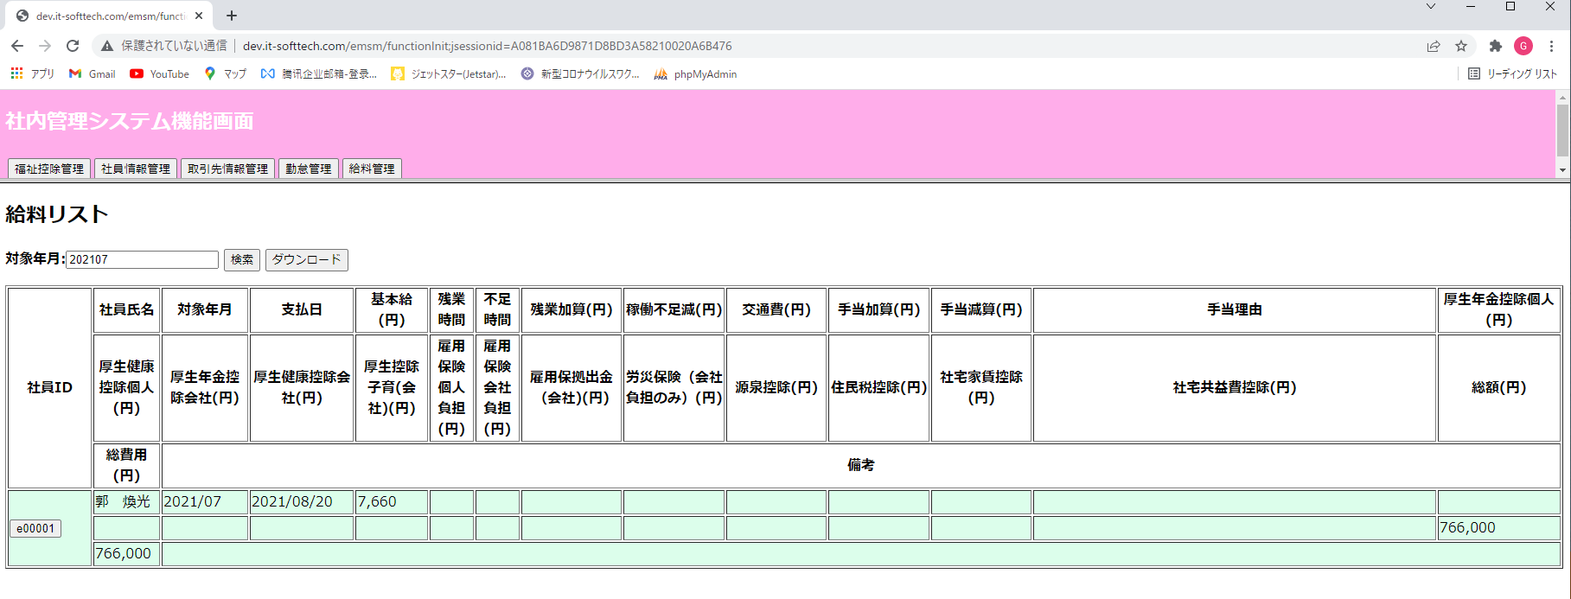

閉じるボタンを設ける

タイトル：①(円)をなくす。
②項目長さの調整
厚生年金控除会社→社費(厚年)
厚生年金控除個人→控除(厚年個)
厚生健康控除会社→社費(厚健)
厚生健康控除個人→控除(厚健個)
厚生控除子育会社→社費(厚子)
雇用保険会社負担→社費(雇用)
雇用保険個人負担→控除(雇個)
雇用保険拠出金 →社費(雇拠)
労災保険 →社費(労災)
③バランスよく調整

CSV出力に変更、画面右へ移動
カレンダー入力
当月分自動作成

 |  | 給料自動計算：
シャラパティさん |  |  | (1） | 基本給テーブル（新：basesalary）： |  |  |  |  |  |  |  |  | （⇒月ごとデータ持ち、勤怠テーブル更新時） |  |  |  |  |  |  |  |  |  | 取引先マスタ新規追加
 |  |  |  |  |  |  |  | 基本給 |  |  |  |  | 年度ごと持ち、契約変更ごっと、稼働期間を更新 |  |  |  |  |  |  |  |  |  |  | 契約情報管理機能の追加
 |  |  |  |  |  |  |  | 稼働期間
 |  |  |  |  |  |  |  | 増減時価
 |  |  |  |  |  |  |  | 業務給 |  |  |  |  | ⑨基本給管理 |  |  |  | ⑩契約情報管理 |  |  |  |  |  |  |  |  |  |  | 社員ID |  | 123456
 |  |  |  |  |  |  |  |  |  |  |  |  |  |  |  |  |  |  |  |  |  |  |  |  |  |  |  | 社員名： |  | あいうえ
 |  |  |  |  |  |  |  |  |  |  |  |  | 社員ID |  |  | 検索 |  |  |  |  |  |  |  |  |  |  |  | 他１：

 |  |  |  |  |  |  |  |  |  |  |  |  |  | リスト |  |  |  |  |  |  |  |  |  | 更新

 |  |  |  |  |  |  |  |  |  |  |  |  | 新規
 |  |  |  |  |  |  |  |  |  |  |  |  |  |  |  |  |  |  |  |  |  |  |  |  |  |  |  | など
 |  |  |  |  |  |  |  |  |  |  |  |  |  |  |  |  |  |  |  |  |  |  |  |  |  |  |  |  |  |  |  | 登録
 |  |  |  |  |  |  |  |  |  |  |  |  |  |  |  |  |  |  |  |  |  |  |  |  |  |  |  |  |  |  | ※契約更新時、基本給稼働時間も更新
 |  |  | (2） | 勤怠テーブル： |  |  |  |  | EMSで管理。 新規、更新。勤怠ファイルアップロード機能。次期、勤怠ファイルダウンロード
 |  |  |  |  |  |  |  | 稼働時間 |  |  | ⇒基本給、残業代を決める

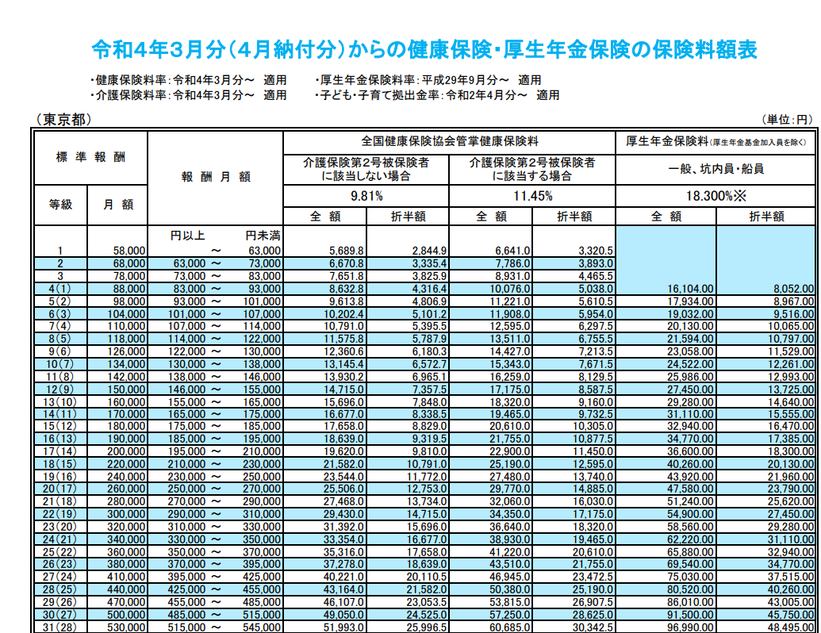
 |  |  | (3） | 交通情報テーブル： |  |  |  |  |  | EMSで管理
 |  |  |  |  |  |  |  | 定期
 |  |  |  |  |  |  |  | 出張費 |  |  | ⇒交通費用を決める

2022/06/28 0:00:00 | 製造完 |  | (4） | 厚生保険料額テーブル（新welfarefee）： |  |  |  |  |  |  |  |  | （⇒地域、年度ごと違う、メンテナンス画面設け、手動変更） |  |  |  |  |  |  |  |  |  |  |  |  | マスタ_厚生子育徴収率
シャラパティさん |  |  |  |  |  |  |  | 段階的データ
 |  |  |  |  |  |  |  |  |  |  | ⇒厚生費用を決める

スさん |  |  | (5） | 雇用保険率テーブル（新emplyinsrate）： |  |  |  |  |  |  |  |  | （⇒年度ごと違う、メンテナンス画面設け、手動変更）
 |  |  |  |  |  |  |  | 各率 |  |  | ⇒雇用費用を決める

スさん |  |  | (6） | 税テーブル（新tax。福祉テーブルを削除）： |  |  |  |  |  |  |  |  |  |  | （⇒年度ごと違う、メンテナンス画面設け、手動変更）
 |  |  |  |  |  |  |  | 月分源泉額
 |  |  |  |  |  |  |  | 月分住民税額
 |  |  |  |  |  |  |  |  |  |  | ⇒納税分を決める
 |  | 以上、自動作成 |  |  |  |  |  |  |  |  | ⇒作成されたデータは給料情報に保存

ヤダナ-さん |  |  | (7） | 給料情報テーブル（salaryinfo）： |  |  |  |  |  |  |  |  |  |  | （⇒リストから変更画面（現新規と変更両方）へ遷移か） |  |  |  |  |  |  |  |  |  |  |  |  |  |  |  |  |  |  |  | 社員ID | 123456
 |  |  |  |  |  |  |  | 特別手当 |  |  |  |  |  |  |  |  |  |  |  |  |  |  |  |  |  |  | 年月 |  |  | 検索 |  |  | 一括作成 |  | 社員名： | あいうえ
 |  |  |  |  |  |  |  | 備考欄 |  |  |  |  |  |  |  |  |  |  |  |  |  |  |  |  |  |  |  |  |  |  |  |  |  |  | 他１：
 |  |  |  |  |  |  |  | などを変更 |  |  |  |  |  |  |  |  |  |  |  |  |  |  |  |  |  |  |  | リスト |  |  |  |  |  | 更新
 |  |  | 自動計算：
 |  |  |  | ① |  | 勤怠テーブル |  |  |  |  |  |  |  |  |  |  |  | 基本（加算）分決める
 |  |  |  |  |  | 交通情報テーブル： |  |  |  |  |  |  |  |  |  |  |  |  | 基本給
 |  |  |  |  |  | 基本給テーブル（新：basesalary）： |  |  |  |  |  |  |  |  |  |  |  |  | 残業代 |  |  |  |  |  |  |  |  |  |  |  |  |  |  |  | など
 |  |  |  |  |  |  |  |  |  |  |  |  |  |  |  |  |  |  | 交通費 |  |  |  |  |  |  |  |  |  |  |  |  |  |  |  |  |  |  | 登録
 |  |  |  |  |  |  |  |  |  |  |  |  |  |  |  |  |  |  |  |  |  |  |  |  |  |  |  |  |  |  |  |  |  |  |  |  | ※契約更新時、基本給稼働時間も更新

 |  |  |  | ② |  | 厚生保険料額テーブル（新welfarefee）： |  |  |  |  |  |  |  |  |  |  |  | 控除部決める
 |  |  |  |  |  |  |  |  |  |  |  |  |  |  |  |  |  |  | 厚生
 |  |  |  |  |  | 雇用保険率テーブル（新emplyinsrate）： |  |  |  |  |  |  |  |  |  |  |  |  | 雇用
 |  |  |  |  |  | 税テーブル（新tax。福祉テーブルを削除）： |  |  |  |  |  |  |  |  |  |  |  |  | 源泉
 | salaryinfo |  |  |  |  |  |  |  |  |  |  |  |  |  |  |  |  |  | 住民税
No. | 項目名(英） |  |  |  |  | 項目名(日本）
1 | employeeID |  |  |  |  | 社員ID |  |  |  |  |  |  | emplyeeテーブルのemployeeID |  |  |  |  |  |  |  | 条件全社員分（status=0）
2 | month |  |  |  |  | 対象月 |  |  |  |  |  |  | 採番する |  |  | 現状最大monthの次の年月
3 | paymentDate |  |  |  |  | 支払日 |  |  |  |  |  |  | 固定：monthカラムの次年月の20日
4 | base |  |  |  |  | 基本給 |  |  |  |  |  |  | m_basesalaryのbaseSalary |  |  |  |  |  |  | 条件：対象社員IDの当年度
5 | overTime |  |  |  |  | 残業時間 |  |  |  |  |  |  | workinfoのworkTime - m_basesalaryのwkPeriodTo マイナスの場合、０とする |  |  |  |  |  |  |  |  |  |  |  |  |  |  |  |  | 条件：contractの社員ID＝No.1 AND contractのcontractID＝ workinfoのcontractID
6 | shortage |  |  |  |  | 不足時間 |  |  |  |  |  |  | m_basesalaryのwkPeriodFrom - workinfoのworkTime マイナスの場合、０とする
7 | overTimePlus |  |  |  |  | 残業加算 |  |  |  |  |  |  | m_basesalaryのplusPriceHour × No.5
8 | shortageReduce |  |  |  |  | 稼働不足減 |  |  |  |  |  |  | m_basesalaryのminusPriceHour × No.6
9 | transportExpense |  |  |  |  | 交通費 |  |  |  |  |  |  | transportinfoのtransport ＋ transportinfoのbusinessTrip |  |  |  |  |  |  |  |  |  |  |  | 条件①対象社員、②No.2の前月
10 | specialAddition |  |  |  |  | 特別加算 |  |  |  |  |  |  | 0
11 | allowancePlus |  |  |  |  | 手当加算 |  |  |  |  |  |  | 0
12 | allowanceReduce |  |  |  |  | 手当減算 |  |  |  |  |  |  | 0
13 | allowanceReason |  |  |  |  | 手当理由 |  |  |  |  |  |  | 0
14 | welfarePensionSelf |  |  |  |  | 厚生年金控除個人 |  |  |  |  |  |  | m_welfarefeeのannuityRatio × No.4 |  |  |  |  |  |  |  |  | 条件：①year＝対象年度、AND ②area＝’東京' AND ③salaryFrom< No.4 <= salaryTo
15 | welfarePensionComp |  |  |  |  | 厚生年金控除会社 |  |  |  |  |  |  | m_welfarefeeのannuityRatio × No.4
16 | welfareHealthComp |  |  |  |  | 厚生健康控除会社 |  |  |  |  |  |  | m_welfarefeeのnotCareRatio/careRatio × No.4 |  |  |  |  |  |  |  |  |  | 条件：①year＝対象年度、AND ②area＝’東京' AND ③salaryFrom< No.4 <= salaryTo AND ④年齢＜４０notCareRatioを使う
17 | welfareHealthSelf |  |  |  |  | 厚生健康控除個人 |  |  |  |  |  |  | m_welfarefeeのnotCareRatio/careRatio × No.4 |  |  |  |  |  |  |  |  |  | 条件：①year＝対象年度、AND ②area＝’東京' AND ③salaryFrom< No.4 <= salaryTo AND ④年齢>=４０careRatioを使う
18 | welfareBaby |  |  |  |  | 厚生控除子育(会社) |  |  |  |  |  |  | m_welfarebabyrateのrate × No.4 |  |  |  |  |  |  |  |  | 条件：年度
19 | eplyInsSelf |  |  |  |  | 雇用保険個人負担 |  |  |  |  |  |  | m_emplyinsraterateのeplyInsSelfRate × No.4 |  |  |  |  |  |  |  |  |  | 条件：年度
20 | eplyInsComp |  |  |  |  | 雇用保険会社負担 |  |  |  |  |  |  | m_emplyinsraterateのeplyInsCompRate × No.4 |  |  |  |  |  |  |  |  |  | 条件：年度
21 | eplyInsWithdraw |  |  |  |  | 雇用保拠出金（会社) |  |  |  |  |  |  | m_emplyinsraterateのwithdrawRate × No.4 |  |  |  |  |  |  |  |  |  | 条件：年度
22 | wkAcccpsIns |  |  |  |  | 労災保険（会社負担のみ） |  |  |  |  |  |  | m_emplyinsraterateのwkAcccpsInsRate × No.4 |  |  |  |  |  |  |  |  |  | 条件：年度
23 | withholdingTax |  |  |  |  | 源泉控除 |  |  |  |  |  |  | m_taxetcのwithholdingTax |  |  |  |  |  |  |  |  |  | 条件：年度、社員
24 | municipalTax |  |  |  |  | 住民税控除 |  |  |  |  |  |  | m_taxetcのmunicipalTaxX |  |  |  |  |  |  |  |  |  | 条件：年度、社員、月
25 | rental |  |  |  |  | 社宅家賃控除 |  |  |  |  |  |  | 0
26 | rentalMgmtFee |  |  |  |  | 社宅共益費控除 |  |  |  |  |  |  | 0
27 | specialReduce |  |  |  |  | 特別控除 |  |  |  |  |  |  | 0
28 | sum |  |  |  |  | 総額 |  |  |  |  |  |  | No.4-No.8-No.12-No.14-No.17-No.19-(No.23からNo.27)+No.7+(No.9~No.11）
29 | totalFee |  |  |  |  | 総費用 |  |  |  |  |  |  | No.28+No.15+No.16+No.18+No.20＋No.21+No.22
30 | remark |  |  |  |  | 備考 |  |  |  |  |  |  | 空
31 | deleteFlg |  |  |  |  | 削除フラグ |  |  |  |  |  |  | 0
32 | insertDate |  |  |  |  | 作成日 |  |  |  |  |  |  | システム日付
33 | updateDate |  |  |  |  | 更新日 |  |  |  |  |  |  | システム日付

一般経費(製造中）Old参照用
プロジェクト： |  |  | 社内管理システム |  |  |  | 年月日： | 2019/9/24
機能ID： |  |  | P006 | 機能名称： | 稼働確認 |  | 作成者：
画面： |  |  |  |  |  | テーブル：
 | 画面１：リスト及びCSV出力
 |  |  |  |  |  |  | 一般経費
 |  |  |  |  |  |  | 社員情報

 | 画面２：入力
日付：
2020/9/14
金額：
\84

：：：

承認
精算
 | 画面3：進捗画面
承認
承認
精算

機能
 |  | 経費入力 → 承認 → 精算 → リスト → CSV出力 できる。

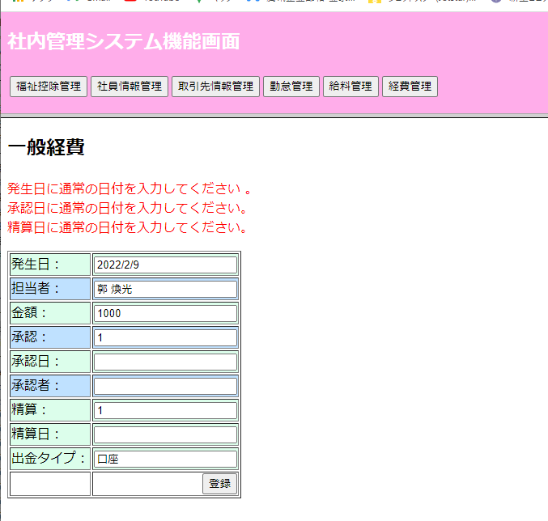

 | 新規作成
最近10件

入力し、登録

登録

 | 承認および精算：

精算状況、精算日付を入力

更新

一般経費 (新)
プロジェクト： |  |  |  | 社内管理システム |  |  |  |  |  |  |  |  |  |  |  |  |  | 年月日： | 2022/6/08
機能ID： |  |  |  | P006 |  |  |  |  |  | 機能名称： |  |  | 一般経費 |  |  |  |  | 作成者：
申請画面： |  |  |  |  |  |  |  |  |  |  |  |  |  |  |  |  | テーブル：

発生日：
2022/6/28
金額：
20000
￥
担当者：
郭 煥光
 |  |  |  |  |  |  |  |  |  |  |  |  |  |  |  |  |  | 一般経費
 |  |  |  |  |  |  |  |  |  |  |  |  |  |  |  |  |  | 承認ワークフロー |  | 次期
 |  |  |  |  |  |  |  |  |  |  |  |  |  |  |  | 2期以後、横並びに、行追加ボタン |  | 社員情報
 |  |  |  |  |  |  |  | Select
用途：
 |  |  |  |  |  |  |  | Select
場所：
接待交際費

XXXX
ステータス：
申請/承認
 |  |  |  |  |  |  |  |  | Select
精算タイプ：
現金/口座
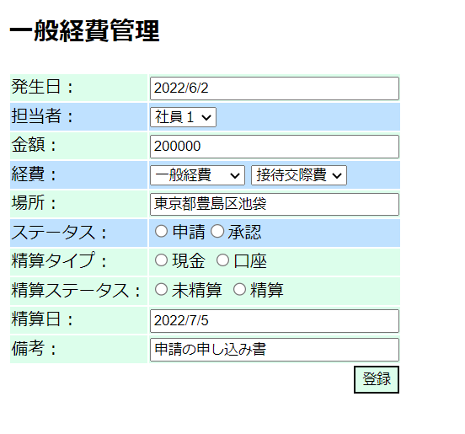
 |  |  |  |  |  |  |  |  |  | Select
精算ステータス：
未精算/精算
 |  |  |  |  |  |  |  |  |  |  |  |  | Select
精算日：
2022/6/28

備考：
○○○○

 | 機能概要：
 |  | 経費精算で申請書を提出することを「申請」と呼びます。
 |  |  | 新規申請の場合、申請画面にて申請分類を決めて、申請項目に従って入力を行い申請する。
 |  |  | 差し戻し申請の場合、申請画面にて既存申請内容を表示し、編集を行って申請する。
 |  | 該当申請書を一時保存できます、一時保存状態になる申請書を申請者により編集可能です。
 |  | 該当申請書を保存すると次の承認者に自動的に承認依頼がなされます。

 | 申請画面に表示する内容は主に以下項目：

 | １．申請日付 |  |  | デフォルトシステム日付
 | ２．申請分類 |  |  | 分類により入力必要な項目が変わる⇒⇒⇒ |  |  |  |  |  |  |  | 大分類 |  | 小分類
 |  |  |  |  |  |  |  |  |  |  |  | １．経費 |  | １．通勤交通費
 |  |  |  |  |  |  |  |  |  |  |  |  |  | ２．出張旅費
 |  |  |  |  |  |  |  |  |  |  |  |  |  | ３．一般経費
 |  |  |  |  |  |  |  |  |  |  |  |  |  |  | 内訳：
 |  |  |  |  |  |  |  |  |  |  |  |  |  |  | ①家賃
 |  |  |  |  |  |  |  |  |  |  |  |  |  |  | ②水道光熱費
 |  |  |  |  |  |  |  |  |  |  |  |  |  |  | ④電話及びインターネット
 |  |  |  |  |  |  |  |  |  |  |  |  |  |  | ⑤BizStation費用（ネット振込機能）
 |  |  |  |  |  |  |  |  |  |  |  |  |  |  | ⑥クレジットカード年会費
 |  |  |  |  |  |  |  |  |  |  |  |  |  |  | ⑦AWS費用
 |  |  |  |  |  |  |  |  |  |  |  |  |  | 4．接待交際費
 |  |  |  |  |  |  |  |  |  |  |  |  |  | 5．会議費用（株主総会、役員会議、社員懇親会など）
 |  |  |  |  |  |  |  |  |  |  |  |  |  | 6．その他（社員旅行など）
 |  | ①通勤交通費
 |  | 分類 |  | 〇一回分 |  |  | 〇定期
 |  | 経路区間 |  | 出発駅 |  |  | 到着駅
 |  | 発生日付 |  | デフォルトシステム日付 |  |  |  |  |  | 一回分の場合のみ
 |  | 使用期間 |  | 開始日 |  |  | 終了日 |  |  | 定期の場合のみ
 |  | 申請金額

 |  | ②出張旅費
 |  | 使用期間 |  | 開始日 |  |  | 終了日
 |  | 申請金額
 |  | 申請目的
 |  | 相手先

 |  | ③一般経費 |  |  | 経費パターンマスタから選択？
 |  | 発生日付 |  | デフォルトシステム日付
 |  | 申請金額
 |  | 申請目的
 |  | 相手先

 | ３．支払方法 |  |  | 〇現金単独 |  |  |  |  | 〇給与と合わせ 口座
 | ４．承認 |  |  | 〇必要なし |  |  |  |  | 〇必要あり |  |  |  | 必ず承認必要
 | ５．承認期限 |  |  | 〇設定する（日付選択） |  |  |  |  | 〇設定しない |  |  |  | 承認必要ある場合のみ

一覧画面：
 |  | いつもの画面でOK

機能
 |  | 経費入力 → 承認 → （精算） → リスト → CSV出力

プロジェクト： |  |  |  | 社内管理システム |  |  |  |  |  |  |  |  |  |  |  |  |  | 年月日： | 2022/6/08
機能ID： |  |  |  | P006 |  |  |  |  |  | 機能名称： |  |  | 一般経費 |  |  |  |  | 作成者：
申請一覧画面： |  |  |  |  |  |  |  |  |  |  |  |  |  |  |  |  | テーブル：
 | 機能概要：
 |  | 申請者の申請書を表示します。 |  |  |  |  |  |  |  |  |  |  |  |  |  |  |  | 一般経費
 |  | 各申請書の状態により申請画面にて内容閲覧、内容編集などを行えます。 |  |  |  |  |  |  |  |  |  |  |  |  |  |  |  | 承認ワークフロー |  | 次期
 |  | 申請書内容をCSVで出力できます。 |  |  |  |  |  |  |  |  |  |  |  |  |  |  |  | 社員情報

 | 申請一覧画面に表示する内容は主に以下項目：

 | １．申請書内容
 | ２．申請状態 |  |  | 一時保存 |  | 編集可能
 |  |  |  | 承認待ち |  | 参照のみ |  |  |  |  | Ph1で対応
 |  |  |  | 承認済み |  | 参照のみ |  |  |  |  | Ph1で対応
 |  |  |  | 差し戻し |  | 編集可能
 |  |  |  | 却下 |  | 参照のみ |  |  |  |  | Ph1で対応

機能
 |  | 経費入力 → 承認 → （精算） → リスト → CSV出力

プロジェクト： |  |  |  | 社内管理システム |  |  |  |  |  |  |  |  |  |  |  |  |  | 年月日： | 2022/6/08
機能ID： |  |  |  | P006 |  |  |  |  |  | 機能名称： |  |  | 一般経費 |  |  |  |  | 作成者：
承認一覧画面： |  |  |  |  |  |  |  |  |  |  |  |  |  |  |  |  | テーブル：

 | 機能概要： |  |  |  |  |  |  |  |  |  |  |  |  |  |  |  |  | 一般経費
 |  | 申請書内容を承認することを「承認」と呼びます。 |  |  |  |  |  |  |  |  |  |  |  |  |  |  |  | 承認ワークフロー |  | 次期
 |  | 承認者は承認画面にて承認対象になる申請書の承認を行います。 |  |  |  |  |  |  |  |  |  |  |  |  |  |  |  | 社員情報
 |  | 現時点「一般経費」申請のみに対する承認を想定する。 |  |  |  |  |  |  |  |  |  |  | 承認種類：経費申請・支払申請・。。。など

 | 承認画面に表示する内容は主に以下項目：

 |  | １．承認待ちになる申請書リスト
 |  | ２．承認中になる申請書リスト |  |  |  |  |  | （とりあえず考えなくてもよい？）
 |  | ３．完了になる申請書リスト
 |  | ４．差し戻しになる申請書リスト
 |  | ５．却下になる申請書リスト
 |  | ６．完了後取消になる申請書リスト
 |  | ７．全ての申請書リスト

機能
 |  | 経費入力 → 承認 → （精算） → リスト → CSV出力

プロジェクト： |  |  |  | 社内管理システム |  |  |  |  |  |  |  |  |  |  |  |  |  | 年月日： | 2022/6/08
機能ID： |  |  |  | P006 |  |  |  |  |  | 機能名称： |  |  | 一般経費 |  |  |  |  | 作成者：
承認画面： |  |  |  |  |  |  |  |  |  |  |  |  |  |  |  |  | テーブル：

 | 機能概要： |  |  |  |  |  |  |  |  |  |  |  |  |  |  |  |  | 一般経費
 |  | 申請書内容を承認することを「承認」と呼びます。承認者は承認画面にて承認対象になる申請書の承認を行います。 |  |  |  |  |  |  |  |  |  |  |  |  |  |  |  | 承認ワークフロー |  | 次期
 |  |  |  |  |  |  |  |  |  |  |  |  |  |  |  |  |  | 社員情報

 | 承認画面に表示する内容は主に以下項目：

 |  | １．申請書内容
 |  | ２．承認 |  |  | ①承認 ②差し戻し ③却下

 |  |  |  |  | ①「承認」を選択する場合申請情報から支払仕訳を自動作成する（今回実装しない、承認済み状態まで変更する）

 |  |  |  |  | ②「差し戻し」を選択する場合、申請者本人に戻す、申請内容変更できます。

 |  |  |  |  | ③「却下」を選択する場合、申請を却下にする、申請変更または承認を行えません。

機能
 |  | 経費入力 → 承認 → （精算） → リスト → CSV出力

給料更新（製造中）
プロジェクト： |  |  |  | 社内管理システム |  |  | 年月日： | 2019/9/24
機能ID： |  |  |  | P0032 | 機能名称： | 給料更新 | 作成者：
画面：

 | ID： |  | P0001
 | 氏名： |  | 郭 煥光
 | 住所： |  | 埼玉県川口市 ○○町○○号室
 | 対象月： |  | 2021/3
12345円
 | 基本給：
 | 稼働時間： |  | 210ｈ
 | 残業時間： |  | 10h
 | 不足時間：0h
 | 残業代： |  | 3,456円
 | 交通費： |  | 3,456円
 | 控除（社会）：
 | 控除(源泉)：
 | 控除(住民税)：
 | 総額：
確定

機能
 | １） | 契約情報、勤怠情報、交通費情報、福祉情報から画面を初期化する。
 | ２） | 各金額項目は修正可能
 | ３） | 「確定」を押すと、給料情報テーブルへ新規追加する。

①契約情報
②勤怠情報
③交通費情報
④福祉情報
DB
給料テーブル
本画面

勤怠リスト
前月
次
月
プロジェクト： |  |  |  | 社内管理システム |  |  |  |  |  |  |  |  | 年月日： | 2022/1/20
機能ID： |  |  |  | p0003 |  |  | 機能名称： |  | 勤怠一覧 |  |  |  | 作成者： | 郭
画面：
 |  |  |  |  |  |  | 20201/3
 | ID |  | 氏名 |  | 対象月 | 勤怠時間（H) |  | 定期券変更 |  | 定期券額（円） | 他の交通費(円） | プロジェクト名
 | e0001 |  | 郭 煥光 |  | 2021/3 | 180 |  | あり |  | 7,777 | 123,333 | SBT開発支援
 | e0002 |  | 開発 一郎 |  | 2021/3 | 200 |  | なし |  | 1,234 | 2,345 | SBT開発支援
 | e0003 |  | 開発 二郎 |  | 2021/3 | 210 |  | あり |  | 3,456 | 234 | SBT開発支援

機能
 | １）管理権限で、社員全員勤怠情報をリストする
 | 3） | 「前月」を押すと前月のデータが表示される
 | 4） | 「次月」を押すと次月のデータが表示される。

DB
 | 交通情報テーブル（transport)
 | 勤怠情報テーブル(workinfo)

稼働時間入力20210305製造完
プロジェクト： |  | 社内管理システム |  |  |  | 年月日： | 2019/9/24
機能ID： |  | P004 | 機能名称： | 稼働時間入力 |  | 作成者：
画面： |  |  |  |  | テーブル：
機能：
給料管理

稼働時間
2020
年
01
月
交通費
本月の稼働時間：
190

勤務表アップロード

社員リスト

只今の日時

機能

 | ・当月稼働時間を入力する。
 | ・勤務表のアップロードできる場合、アップロードする。

交通費入力20210305製造完
プロジェクト： |  | 社内管理システム |  |  |  | 年月日： | 2019/9/24
機能ID： |  | P005 | 機能名称： | 交通費入力 |  | 作成者：
画面： |  |  |  |  | テーブル：
機能：
給料管理

稼働時間
2020
年
01
月
交通費
定期券：
13,760円
駅1：
交通機関：
JR
駅2：
品川
1ケ月：
11,360円
西川口
駅1：
品川
交通機関：
JR
駅2：
天王洲アイル
1ケ月：
2,400円

社員リスト
短期出張：
540円
短期出張アップロード

只今の日時

機能

 | ・当月定期券を入力する。
 | ・日帰り出張場合の出張旅費総額を記入し、詳細ファイルをアップロードする。

稼働確認20210305製造完
プロジェクト： |  | 社内管理システム |  |  |  | 年月日： | 2019/9/24
機能ID： |  | P006 | 機能名称： | 稼働確認 |  | 作成者：
画面： |  |  |  |  | テーブル：
機能：
給料管理

稼働時間
2020
年
01
月
交通費
名前
稼働時間
定期券
短期出張
郭 煥光
169
12690
540

王 XXX
催促

社員リスト

給料作成

只今の日時

機能
 | 経理/管理者権限で
 | ・各自の稼働時間および交通費の入力状況確認できる
 | ・未入力の方に、「催促」ボタンを押すと催促メールを送信（WeChat？）
 | ・全員入力済みの場合、「給料作成」ボタンを押すと、給料を作成される。

給料明細20210227完
プロジェクト： |  |  | 社内管理システム |  |  | 年月日： | 2019/9/24
機能ID： |  |  | P003 | 機能名称： | 給料明細 | 作成者：
画面：

 | ID： | P0001
 | 氏名： | 郭 煥光
 | 住所： | 埼玉県川口市 ○○町○○号室
 | 基本給： | 250,000円
 | 残業代： | 3,456円
 | 交通費： | 3,456円
 | 控除（社会）：
 | 控除(源泉)：
 | 控除(住民税)：
 | 総額：

機能
 | １）管理権限は、他社員の明細参照できる
 | ２）一般権限は、自分の明細しか参照できない。

 | TODO：オフィス画面とマージする。

DB
給料テーブル

社員リスト
月度処理
給料一覧
請求一覧
プロジェクト： |  |  |  | 社内管理システム |  |  |  |  |  | 年月日： | 2018/9/24
機能ID： |  |  |  | p0005 |  |  | 機能名称： |  | 社員一覧 | 作成者：
画面：

 | ID |  | 氏名 |  | 性別 | 生年月日 |  | ・・・
 | S0001 |  | 郭 煥光

機能
 | １）管理権限は、全員一覧リストする
 | ２）社員ID
 |  | クリックすると、給料明細画面へ遷移

DB
社員テーブル

月度処理
プロジェクト： |  |  |  | 社内管理システム |  |  |  |  |  |  | 年月日： | 2018/9/24
機能ID： |  |  |  | p0002 |  |  | 機能名称： | 月度処理 |  |  | 作成者：
画面：
 | 対象月： |  | 2018/9

詳細
未計算
未請求
契約条件変更
 | ID |  | 氏名 |  | 詳細情報 | 給料計算ステータス |  |  | 請求ステータス | 契約変更
 | S0001 |  | 郭 煥光

給料計算月締め
請求月締め
給料一覧
請求一覧

機能
 | １）対象月に、給料および請求全部締めってあれば、次の月を一覧する。
 | ２）契約条件変更
 |  | 契約条件画面へ遷移する
 | ３）詳細ボタン
 |  | 社員詳細画面へ遷移する
 | ４）未計算ボタン
 |  | 社員ごと、契約条件に伴って給料を計算する。
 | ５）未請求ボタン
 |  | 社員ごと、請求情報を作成する
 | ６）給料計算月締め/請求月締め
 |  | 同１）
 | ７）給料一覧
 |  | 給料一覧へ遷移
 | ８）請求一覧
 |  | 請求一覧へ遷移

契約テーブル
請求テーブル
DB
給料テーブル

 | 給料テーブル：
 |  | ・社員ID
 |  | ・社員氏名
 |  | ・基本給
 |  | ・残業代
 |  | ・交通費
 |  | ・社会保険控除
 |  | ・源泉控除
 |  | ・月
 |  | ・支払額

